Лист1
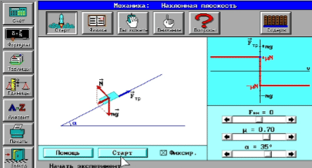
Кинематика
Рымкевич №292
Есепті компьютерде модельдеу
Есепті Python арқылы шығару
Код нәтижесі
Есепті Matlab арқылы шығару
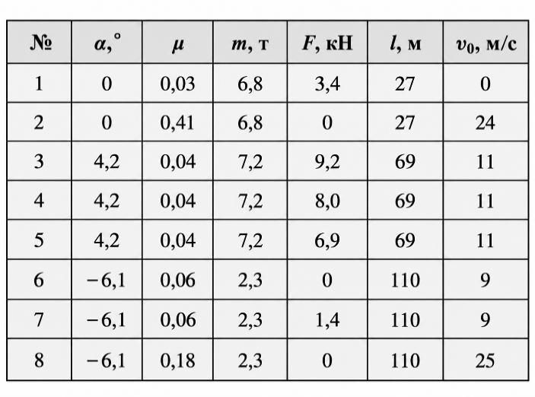
Есеп берілгені: Массасы $m$ автомобиль горизонталь жолмен қозғалып келіп, көкжиекпен $α$ бұрыш жасайтын көлбеу жолға $v_{0}$ бастапқы жылдамдықпен көтеріле бастайды. Автомобиль қозғалтқышының тарту күші $F$, жол мен доңғалақ арасындағы үйкеліс коэффициенті $μ$, ал көлбеу жолдың ұзындығы $l$. 1.Автомобильдің үдеуін $a$, 2. көтерілу соңындағы жылдамдығын $v$ $3.$ және көтерілу уақытын $t$ анықтау керек.
Есепті компьютерде модельдеу — есепті математикалық формулалар мен компьютерлік бағдарламалар (Excel, Python, MatLab) арқылы зерттеу және шығару процесі.
Негізгі 5 кезеңі:
1. Есептің қойылуы: Берілгенін, ізделінді шаманы және мақсатты анықтау.
2. Математикалық модель: Процесті формулалар мен теңдеулер арқылы өрнектеу.
3. Алгоритм: Шешудің қадамдық ретін құру.
4. Бағдарламалау: Код жазу немесе Excel кестесіне енгізу.
5. Нәтижені талдау: Алынған сандар мен графиктерді тексеру.
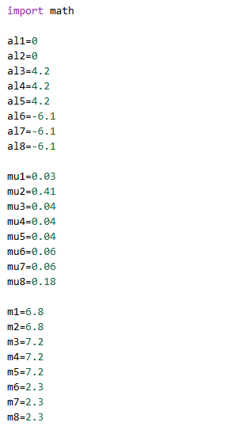
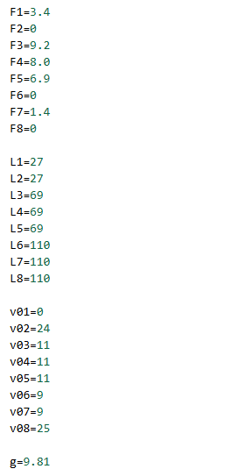
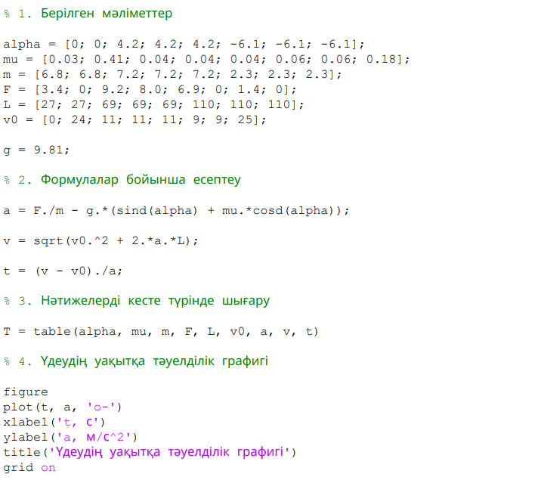
 |  |  |  | 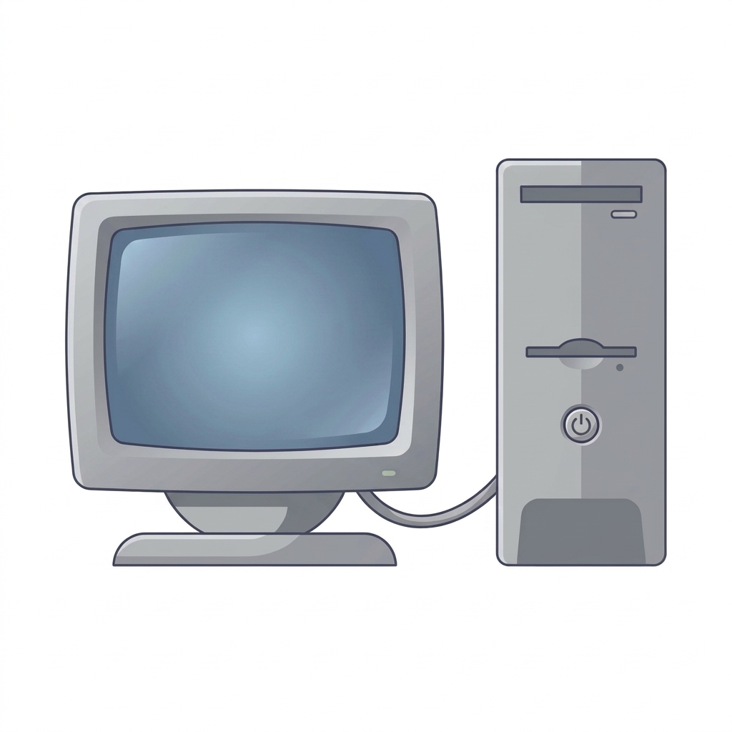

Код түсіндірмесі

Есепте берілген көлбеу бұрышының мәндері $α_{1}−α_{8}$, қозғалысқа кедергі коэффициенттері $μ_{1}−μ_{8}$, автомобиль массалары $m_{1}−m_{8}$, тарту күштері $F_{1}−F_{8}$, жүрілген жол $L_{1}−L_{8}$және бастапқы жылдамдықтар $v_{01}−v_{08}$айнымалыларына енгізілді. Еркін түсу үдеуі $g=9.81$м/с² деп алынды.
Автомобильдің үдеуін анықтау үшін
$$a=\frac{F}{m}−g\left(\sin{α}+μ\cos{α}\right)$$
формуласы қолданылды. Python бағдарламасында бұрыш градуспен берілгендіктен, math.radians() функциясы арқылы радианға ауыстырылды.
Соңғы жылдамдықты анықтау үшін
$$v=\sqrt{v_{0}^{2}+2aL}$$
формуласы пайдаланылды.
Қозғалыс уақытын есептеу үшін
$$t=\frac{v−v_{0}}{a}$$
формуласы қолданылды.
Кодтағы **2 - санды квадраттау, **0.5 - квадрат түбір табу, math.sin() және math.cos() — синус пен косинусты есептеу үшін қолданылады.
Соңында print() функциясы арқылы әр нұсқаның үдеуі $a$, соңғы жылдамдығы $v$және қозғалыс уақыты $t$экранға шығарылады

Мақсаты: Автомобильдің көлбеу жолдағы қозғалысын зерттеп, үдеуін, соңғы жылдамдығын және көтерілу уақытын анықтау.

Математикалық модель құру:

$$\vec{F}=m\vec{a}$$
$$\vec{F}={\vec{F}}_{т}+{\vec{F}}_{үй}+\vec{P}+\vec{N}$$
$a=\frac{3400−6800⋅9,8\left({\sin{0}}^{∘}+0,03{\cos{0}}^{∘}\right)}{6800}$ = $0,206 м/с^{2}$
Есепті Excel кестесіне енгізу арқылы модельдеу
Берілгені | ХБЖ | Шешуі | Теңдеуі
a = 0° |  | Ньютонның II заңынан:
μ = 0,03 |  | Суперпозиция принципі бойынша:
$$6,8∙{10}^{3}кг$$
m = 6,8т |  | Көлбеу жол бойындағы Ox осіне проекциясы:
$$3,4∙{10}^{3}Н$$
$$F_{x}=F_{т}−F_{үй}−mg\sin{α}$$
$$v=\sqrt{0^{2}+2⋅0,206⋅27}=3,33 м/с$$
$$μ$$
$$m, \text{т}$$
$$v_{0}, \text{м/с}$$
$$a, {\text{м/с}}^{2}$$
$$v, \text{м/с}$$
F = 3,4 кH
$$F_{y}=N−mg\cos{α}=0$$
$$t=\frac{2∙27}{3,33+0}=16,19 c$$
$$α,^{∘}$$
$$F, \text{кН}$$
$$l, \text{м}$$
$$t, \text{с}$$
l = 27 м |  | Перпендикуляр Oy осі бойынша: |  | №
$$v_{0 }=0$$
$$mg_{y}=mg\cos{α}$$
 |  | Ауырлық күшінің құраушылары: |  | 1 | 0 | 0.03 | 6.8 | 3.4 | 27 | 0 | 0.206 | 3.3352661063 | 16.190612167
$$mg_{x}=mg\sin{α}$$
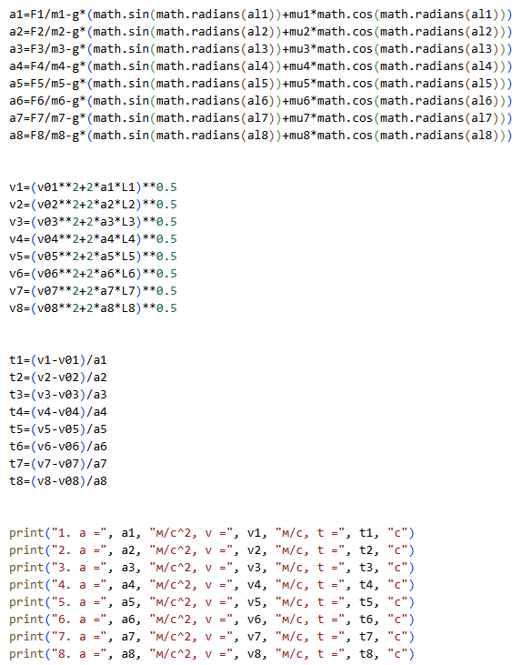
Табу керек |  |  |  | 2 | 0 | 0.41 | 6.8 | 0 | 27 | 24 | -4.018 | 18.948034199 | 1.2573334498
a $−?$
$$N=mg\cos{α}$$
 |  | Осыдан тірек реакция күші: | Жауабы | 3 | 4.2 | 0.04 | 7.2 | 9.2 | 69 | 11 | 0.16909617085 | 12.013961527 | 5.996360072
$$v−?$$
$$F_{үй}=μN=μmg\cos{α}$$
$$a=0,206 м/с^{2} \\ v=3,33 м/c \\ t=16,19 c$$
 |  | Үйкеліс күші: |  | 4 | 4.2 | 0.04 | 7.2 | 8 | 69 | 11 | 0.0024295041883 | 11.015229075 | 6.2683881021
$$t −?$$
 |  | Ньютонның II заңын көлбеу жол бойына қолдансақ: |  | 5 | 4.2 | 0.04 | 7.2 | 6.9 | 69 | 11 | -0.15034827359 | 10.012588988 | 6.5674915204
$$ma=F_{т}−μmg\cos{α}−mg\sin{α}$$
Есептің сызбасы |  |  |  | 6 | -6.1 | 0.06 | 2.3 | 0 | 110 | 9 | 0.45671718794 | 13.471368949 | 9.7902357664
$$a=\frac{F_{т}−mg\left(\sin{α}+μ\cos{α}\right)}{m} (1)$$
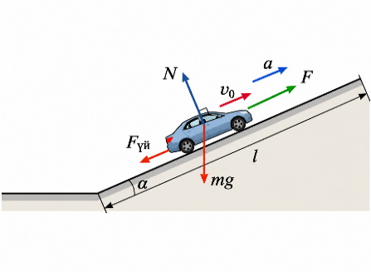 |  | Осыдан үдеу |  | 7 | -6.1 | 0.06 | 2.3 | 1.4 | 110 | 9 | 1.0654128401 | 17.759246178 | 8.2214573061
 |  |  |  | 8 | -6.1 | 0.18 | 2.3 | 0 | 110 | 25 | -0.71262423436 | 21.638453467 | 4.7171375474
Үдеудің уақытқа тәуелділік графигі
 |  | Көтерілу соңындағы жылдамдық
$$l=\frac{v^{2}−v_{0}^{2}}{2a} ⟹ v=\sqrt{\left\{2al+v_{0}^{2}\right\}} (2)$$

Кодпен танысу үшін батырманы басыңыз
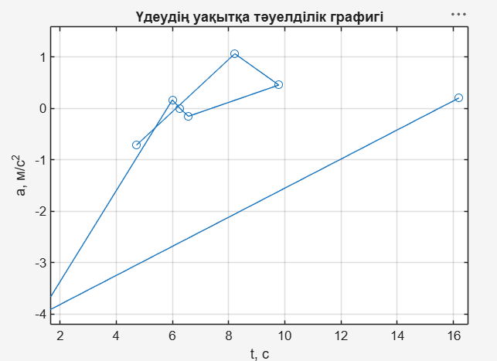
 |  | Көтерілу уақыты
$$l=\frac{v+v_{0}}{2}t ⟹ t=\frac{2l}{v+v_{0}} (3)$$

Алгоритм құру:
Қосымшалар

1) Есептің берілгенін оқып, кестедегі қажетті мәндерін енгізіңіз.
2) Берілген физикалық шамаларды ХБЖ жүйесіне келтіріңіз.
3) Автомобильге әсер ететін күштерді анықтап, Ньютонның II заңын көлбеу жол бойына қолданыңыз.
4) Ауырлық күшінің құраушылары мен үйкеліс күшін анықтаңыз.
5) Автомобильдің үдеуін анықтау үшін (1) формуласын қолданыңыз.
6) Көтерілу соңындағы жылдамдықты анықтау үшін (2) формуласын қолданыңыз.
7) Автомобильдің көтерілу уақытын анықтау үшін (3) формуласын қолданыңыз.
8) Есептелген мәндер бойынша a(t) графигін сызыңыз
9) Алынған нәтижелерді MS Excel электрондық кестесінде модельдеңіз, қажет болған жағдайда Python және MATLAB бағдарламаларында да орындап, салыстырыңыз.
10) Есептеу нәтижелерін талдап, қорытынды жазыңыз.
 |  |  | Онлайн симулятор
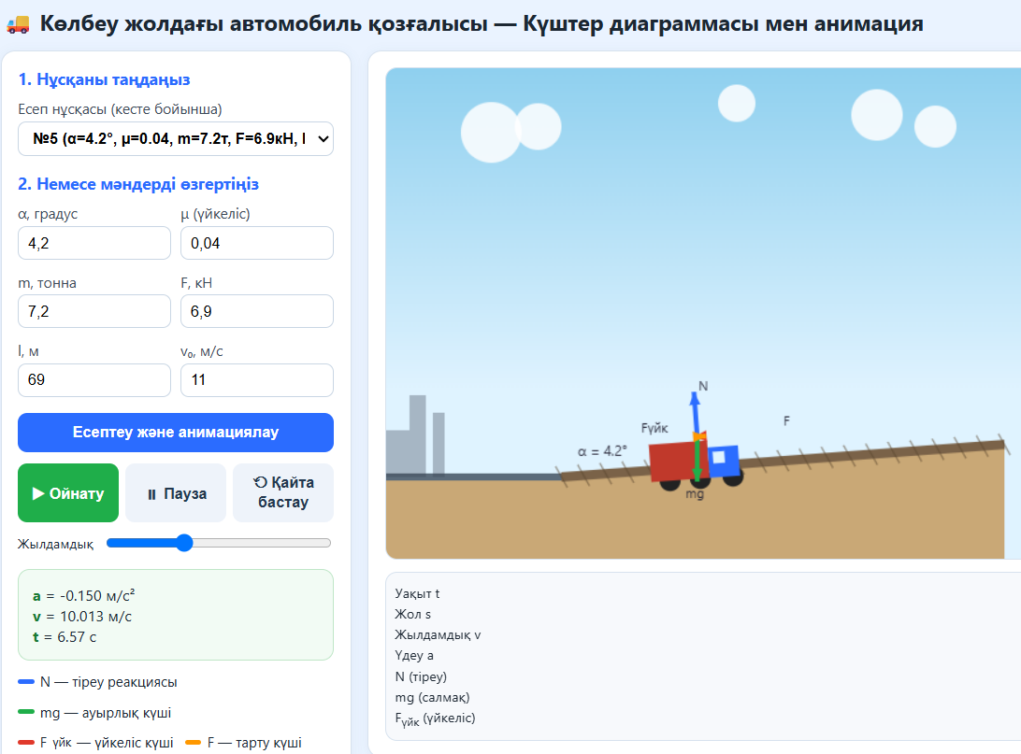

Қосымша сілтемелер

1)https://phet.colorado.edu/en/simulations/ramp-forces-and-motion
Кодпен танысу үшін батырманы басыңыз
Қорытынды
Анимациялар
2)https://ophysics.com/f2.html

Есептің берілгенін оқып, қажетті бастапқы мәндерді кестеге енгіздім және физикалық шамаларды ХБЖ жүйесіне келтірдім. Ньютонның II заңын пайдаланып, автомобильге әсер ететін күштерді анықтап, үйкеліс күшін есептедім. Осы шамалар арқылы автомобильдің үдеуін, көтерілудің соңындағы жылдамдығын және көтерілу уақытын анықтадым. Есептелген нәтижелер негізінде үдеудің уақытқа тәуелділік $a\left(t\right)$графигін тұрғыздым. Есептің математикалық моделін MS Excel электрондық кестесінде құрып, қажетті формулалар арқылы есептеулер жүргізілді. Сонымен қатар алынған нәтижелер MATLAB бағдарламасында орындалған есептеулермен салыстырылып, олардың өзара сәйкес келетіні тексерілді. Соңында есептеу нәтижелері талданып, автомобиль қозғалысына әсер ететін негізгі физикалық шамалардың өзара байланысы анықталды.
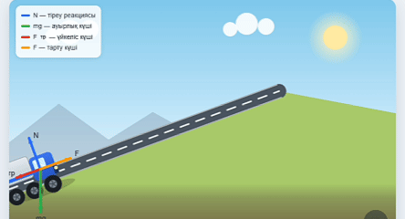
3)https://www.walter-fendt.de/html5/phen/inclinedplane_en.htm

